使用說明
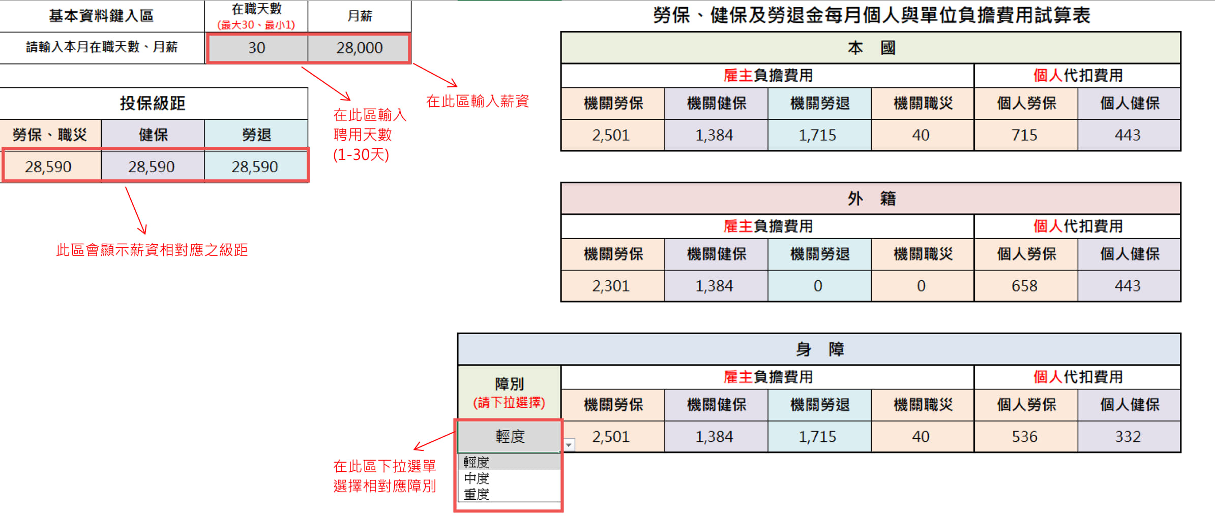
※注意事項：
適用「日投保」者，必須先將日薪換算成月薪，再找到相對之級距，依天數計算保費。 | ※日投保、月投保簡要區分
例：日薪1,520（190*8），投保薪資應為1,520元*30天=45,600元，若聘用5天，保費為45,600級距之5天： | 月投保：適用「全月均在職或有固定班次、時間者」。
機關667、個人191。所以試算表輸入方式為：在職天數：5，月薪45,600。 | 日投保：適用「一個月當中，只聘用幾天之人員」。

費用試算
基本資料鍵入區 |  | 在職天數 (最大30、最小1) | 月薪 |  | 115年勞保、健保及勞退金每月個人與單位負擔費用試算表
請輸入本月在職天數、月薪 |  |  |  |  | 本 國
 |  |  |  |  | 雇主負擔費用 |  |  |  | 個人代扣費用
投保級距 |  |  |  |  | 機關勞保 | 機關健保 | 機關勞退 | 機關職災 | 個人勞保 | 個人健保
勞保、職災 | 健保 | 勞退 |  |  | 0 | 1,428 | 0 | 0 | 0 | 458
11,100 | 29,500 | 1,500
 |  |  |  |  | 外 籍
※如有疑問，請洽事務組分機7228、7223，謝謝。
※無就業保險者請自行查看無就業保險適用之級距表
※在職天數計算方式：
一、不論大小月，一個月均以30天計算。
二、公式： 30日或退保當日 - 到職當日 + 1 = 在職天數
例 1：5日加保、20日退保，20-5+1=16，在職天數即為16天。
例 2：25日加保、月底退保，30-25+1=6，在職天數即為6天。
三、特別說明：
1. 月底加保：30或31日加保，保費計收 1日；2月28日加保，保費
計收3日。
2. 全月在職，月底退保：30或31日退保，保費均計收30日；2月28
日退保，保費計收28日。
 |  |  |  |  | 雇主負擔費用 |  |  |  | 個人代扣費用
 |  |  |  |  | 機關勞保 | 機關健保 | 機關勞退 | 機關職災 | 個人勞保 | 個人健保
 |  |  |  |  | 0 | 1,428 | 0 | 0 | 0 | 458

 |  |  |  | 身 障
 |  |  |  | 障別 (請下拉選擇) | 雇主負擔費用 |  |  |  | 個人代扣費用
 |  |  |  |  | 機關勞保 | 機關健保 | 機關勞退 | 機關職災 | 個人勞保 | 個人健保
 |  |  |  | 輕度 | 0 | 1,428 | 0 | 0 | 0 | 344

本試算表僅適用115年勞健保級距

